상품제안서
그림두쪽 메모잇 (주문제작형) | 상품코드: S05318

 |  |  |  |  |  |  | 02-713-8555 | www.synergygift.co.kr
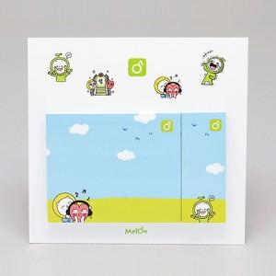

【상세/제작정보】 | 2가지 사이즈로 구성된 실용적이고 예쁜 메모잇

【인쇄/포장옵션】 | 풀칼라 / OPP(비닐)

【공급단가】 | 수량 | 1,000~ | 2,000~ | 3,000~ | 5,000~ | 10,000~
*VAT별도 | 20매 | 640원 | 510원 | 460원 | 420원 | 380원
 | 30매 | 680원 | 550원 | 500원 | 460원 | 420원
 | 50매 | 780원 | 660원 | 610원 | 560원 | 520원

【상품 URL】 | https://www.synergygift.co.kr:443/src/goods_detail.php?gdno=5599

